Interaktivní obrazovky
Rozpočet

Číslo | Popis | Specifikace (parametry) | Cena ks bez DPH | Počet ks | Cena bez DPH | DPH 21% | Cena vč. DPH
 |  | Interaktivní dotyková obrazovka
1 | Interaktivní dotyková obrazovka 86" | • Displej o Typ podsvícení: Direct LED o Úhlopříčka: 86" o Rozlišení: 3840 × 2160 pixelů (UHD 4K) o Jas: min. 400 cd/m² o Kontrastní poměr: min. 4000:1 o Úhel pohledu: min 160° o Doba odezvy: max 8 ms o Životnost min: min. 40 000 hodin • Zvuk o Počet reproduktorů: 2x o výkonu na reproduktor min. 15 W • Sklo / Povrch o Typ skla: Tvrzené, antireflexní, odolné proti otiskům prstů • Dotyk o Počet dotykových bodů: min. 10 o Dotykový nástroj: Prst (multidotyk min. 10 prstů), 2x pasivní nebo aktivní pero součástí dodávky • Konektivita o Vstupy: min. 3 × HDMI 2.0, 1 × Audio 3,5 mm, 1 × USB-A (služba), min. 2 × USB-A 3.0, 1 × RS232, 1 × RJ45, min. 1 × USB-C, 1 × OPS slot o Výstupy: min. 1 × HDMI 2.0, min. 1 × S/PDIF, min. 1 × Audio 3,5 mm, min. 1 × USB-B (interaktivní) o Bezdrátová konektivita: Wi-Fi 802.11ac/b/g/n/a/ax, frekvence 2,4 GHz / 5 GHz • Vestavěný systém o Operační systém: min. Android 13 o Procesor: min. osmijádrový o RAM: min. 8 GB o Úložiště: min. 64 GB o Kompatibilita: Windows 11/10, Android, Chrome • NFC čtečka o Umožňuje bezpečné přihlášení uživatelů se k účtu Google Cloudu a OneDrive o Automaticky přepíná displej do pohotovostního režimu při nečinnosti a šetří energii. • Tlačítka na čele panelu (min.) o Zapnutí/vypnutí o Ovládání hlasitosti o Výběr zdroje vstupního signálu • Ostatní požadavky o Certifikace Google EDLA • Záruka: Minimálně 5 let • Doprava do ZŠ Kamenná 152/2 • Instalační materiál • Instalační práce a revize | 0.00 Kč
 |  |  |  | 18 | 0.00 Kč | 0.00 Kč | 0.00 Kč
2 | Online správa interaktivní dotykové obrazovky | • Součástí dodávky musí být licence na 5 let pro celkovou online správu všech dodaných zařízení • Licence a doba platnosti o Součástí dodávky musí být licence na 5 let pokrývající všechna dodaná zařízení. o Licence musí být aktivována nejpozději při uvedení zařízení do provozu. • Centrální správa a vzdálený přístup o Umožnit správu všech připojených zařízení prostřednictvím jedné platformy. o Poskytovat možnost vzdáleného nastavení, konfigurace a aktualizace softwaru bez nutnosti fyzického zásahu. • Monitoring a upozornění o Poskytovat 24/7 monitorování stavu zařízení (zobrazuje zásadní informace pro IT oddělení – teplota, stav ventilátoru, stav připojení do sítě). o Zasílat upozornění při vzniklých problémech, poruchách nebo kritických stavech zařízení. • Vzdálené ovládání a diagnostika o Umožnit vzdálené zapnutí/vypnutí, restart, přepínání vstupů, ovládání hlasitost, přepínání režimu zobrazení. • Plánování a rozvrhování o Umožnit naplánovat automatické akce, jako zapnutí/vypnutí zařízení, přepínání vstupů a další funkce. • Distribuce obsahu a upozornění o Podporovat vysílání nouzových zpráv, oznámení a multimediálního obsahu na všechna zařízení nebo vybrané skupiny zařízení. • Energetická efektivita o Podporovat plánování vypnutí zařízení pro úsporu energie a snížení provozních nákladů. • Správa uživatelů a bezpečnost o Podporovat více administrátorů s různými úrovněmi přístupových práv. • Historie a analýza dat o Umožnit uchování historie provozu, aktualizací a příkazů pro analýzu výkonu a optimalizaci provozu. | 0.00 Kč | 1 | 0.00 Kč | 0.00 Kč | 0.00 Kč
3 | 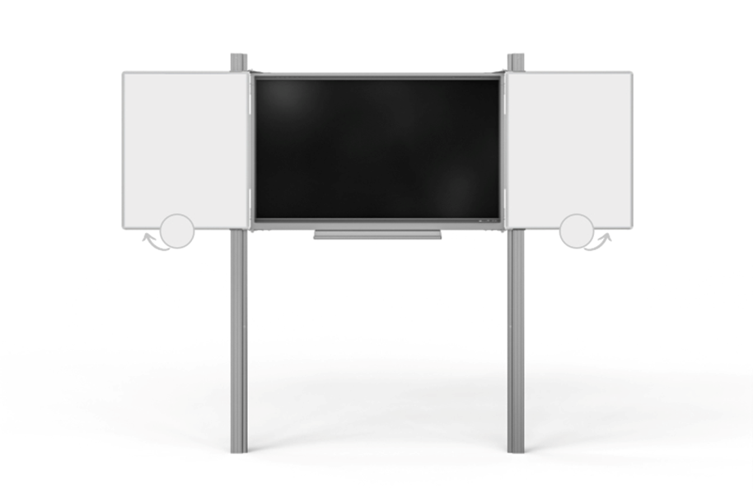 Zvedací systém (pylonový) | • Technické parametry o Typ konstrukce: Pylonový zvedací systém s dvojitými pylony. o Materiál pylonu: Hliníková slitina s povrchovou úpravou odolnou proti poškrábání a korozi. o Výška pylonu: 320 cm (možnost prodloužení o 20 cm nebo 30 cm). o Nosnost systému: Minimálně 100 kg, kompatibilní s LCD panely úhlopříčky 86". o Součástí sestavy je také hliníková odkládací polička délky 107 cm, která se montuje na rám a slouží pro zvedání LCD. o Ochrana displeje: Keramická tabule slouží jako ochranný kryt pro LCD panel. o Popisové plochy: Magnetická křídla s vysoce odolným keramickým povrchem nejvyšší kvality mají bílý povrch pro popis fixem, rozměr cca 100x120 cm a v sestavě jsou 2 ks křídel. Získáte plochu pro popis 4x 1,2 m2. o Kompatibilita: Sestava musí být kompatibilní s interaktivními displeji v poptávce o Bezpečnostní normy: Splnění platných bezpečnostních a kvalitativních norem pro školní a veřejné prostory. • Záruka: Minimálně 5 let na konstrukci a mechanické části. • Doprava do ZŠ Kamenná 152/2 • Instalační materiál • Instalační práce a revize | 0.00 Kč | 18 | 0.00 Kč | 0.00 Kč | 0.00 Kč
4 | Dodání, instalace a zprovoznění sestavy | • Dodání a instalace celého kompletu 18 ks interaktivních tabulí proběhne v období 20.2.-1.3.2026 (období jarních prázdnin). • Zahájení prací začne 20.2.2026 po 8:00. • Fyzické předání všech zprovozněných interaktivních tabulí musí být provedeno nejpozději 1.3.2026 do 18:00 hodin (jednotlivé zprovozněné tabule lze předávat postupně dle časových možností dodavatele a správce IT). • Nedílnou součástí zakázky je instalace a zprovoznění všech interaktivních tabulí (zvedacího systému a interaktivního panelu) a příslušného softwaru ve všech kmenových učebnách školy (18 místností) včetně připojení do elektrické sítě, ke stávajícímu učitelskému počítači a školní metalické LAN. • Škola zajistí potřebné silové a datové zásuvky, dodavatel veškeré kabelové rozvody po dohodě se správce IT skryje do plastových lišt. • Revize všech nových interaktivních tabulí ohledně bezpečnosti práce vyučujících a žáků musí být provedena nejpozději do 31.3.2026. • Servis a podpora: Poskytovatel musí zajistit technickou podporu a servis během záruční doby. | 0.00 Kč | 18 | 0.00 Kč | 0.00 Kč | 0.00 Kč
5 | Interaktivní vzdělávací obsah | 1. Použití ve výuce: • Obsah musí být kompatibilní s dotykovými displeji a interaktivními tabulemi dodaných sestav. • Umožnit snadnou integraci do prezentací a výukových lekcí. • Poskytnout učitelům nástroje pro zvýraznění, měření a anotace. 2. Správa a aktualizace obsahu: • Dodávka musí zahrnovat možnost vzdálené správy, aktualizace a rozšiřování obsahu během doby platnosti licence. • Obsah musí být dostupný online i offline, podle potřeb školy. 3. Požadavek na licenci: • Licence musí být platná po dobu minimálně 5 let pro všechna dodaná zařízení. | 0.00 Kč | 1 | 0.00 Kč | 0.00 Kč | 0.00 Kč
6 | Odborná montáž pylonového systému s LCD | 1. Odborná montáž pylonů a LCD displejů: • Montáž pylonových konstrukcí na pevné podklady v souladu s bezpečnostními normami. • Instalace a bezpečné upevnění interaktivních LCD displejů do pylonů. 2. Lištování a kabeláž: • Instalace veškeré potřebné kabeláže pro napájení, audio, video a datové připojení. • Pro připojení obrazového signálu musí být použity Ultra High Speed HDMI 2.1 optické kabely, které zaručí bezchybné vedení signálu i na delší vzdálenosti. Potřebná délka kabelů se určí při prohlídce jednotlivých učeben, neboť každá učebna vyžaduje jinou délku vedení. • Použití ochranných lišt a příslušenství pro estetické a bezpečné vedení kabelů. 3. Kalibrace a nastavení: • Barevná a obrazová kalibrace displejů. • Nastavení dotykových funkcí a interaktivního obsahu pro okamžité použití. 4. Testování a zprovoznění: • Kontrola funkčnosti displejů, senzorů a interaktivního softwaru. • Zajištění bezpečného provozu pylonového systému. 5. Dokumentace a předání: • Předání zařízení v plně funkčním stavu s kompletní dokumentací, návody k obsluze a potvrzením o odborné montáži. Poznámka: Montáž pylonového systému musí být provedena tak, aby byla zajištěna maximální bezpečnost, funkčnost a okamžitá připravenost k provozu. | 0.00 Kč | 18 | 0.00 Kč | 0.00 Kč | 0.00 Kč
7 | Školení uživatelů | Dodavatel dodaných interaktivních sestav je povinen zajistit profesionální školení uživatelů přímo od výrobce zařízení. Školení musí proběhnout v období od 20.2. do 6.3.2026 (na základě dohody se školou) a musí zahrnovat: 1. Základní ovládání a funkce zařízení – spuštění, nastavení, ovládání displeje a periferií. 2. Použití dodaného softwaru – SW pro výuku, online správa a další aplikace dodané s interaktivní sestavou. 3. Správu a údržbu zařízení – péče o displej, senzory, příslušenství a bezpečné používání. 4. Praktické ukázky – demonstrace práce s více dotykovými body, interaktivními nástroji a vzdělávacím obsahem. 5. Certifikát o absolvování školení – každý účastník obdrží potvrzení o proškolení. Poznámka: Školení musí být součástí dodávky a realizováno kvalifikovaným personálem výrobce zařízení. | 0.00 Kč | 1 | 0.00 Kč | 0.00 Kč | 0.00 Kč
 | Celkem |  |  |  | 0.00 Kč | 0.00 Kč | 0.00 Kč

